Features Analysis
Phase: | (All)

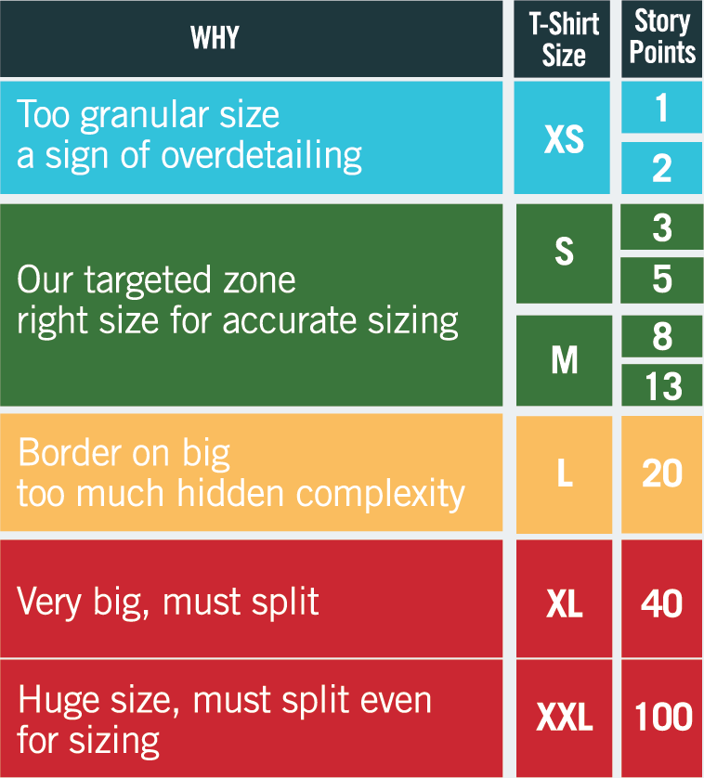
Features analysis by Size |  |  |  |  |  | Features analysis by Uncertainty |  |  |  |  | Features analysis by Complexity
Row Labels | %tage | Number of Uss | Best Case (SP) | Most Likely (SP) | Worst Case (SP) | Row Labels | %tage | Best Case (SP) | Most Likely (SP) | Worst Case (SP) | Row Labels | %tage | Best Case (SP) | Most Likely (SP) | Worst Case (SP)
XS | 5.4% | 2 | 6.0 | 6.0 | 6.0 | Low | 72.3% | 76.7 | 81.0 | 85.4 | Low | 34.8% | 38.5 | 39.0 | 39.5
S | 51.8% | 12 | 54.9 | 58.0 | 61.2 | Medium | 27.7% | 24.2 | 31.0 | 37.8 | Medium | 58.0% | 56.0 | 65.0 | 74.1
M | 42.9% | 6 | 40.0 | 48.0 | 56.0 | High | 0.0% | 0.0 | 0.0 | 0.0 | High | 7.1% | 6.4 | 8.0 | 9.6
L | 0.0% | 0 | 0.0 | 0.0 | 0.0 | Total | 100.00% | 100.9 | 112.0 | 123.1 | Total | 100.00% | 100.9 | 112.0 | 123.2
XL | 0.0% | 0 | 0.0 | 0.0 | 0.0
XXL | 0.0% | 0 | 0.0 | 0.0 | 0.0
Total | 100.00% | 20 | 100.9 | 112.0 | 123.2

Size
Business Uncertainty
Technical Complexity

Cone of Uncertainty
 | Best Case |  | Most Likely |  | Worst Case |  | Threashold
0.00 | 0.00 | 0.00 | 0.00 | 0.00 | 0.00 | 0.00 | 10.00
10.00 | 10.00 | 10.00 | 10.00 | 11.00 | 10.00 | 26.00 | 10.00
 | Project timeline | No of Sprints in Build Phase | Total no of Sprint including (setup, UAT ..) | Y
 | Best Case | 0.00 | 0.00 | 0.00
 |  | 8.00 | 10.00 | 10.00
 | Most Likely | 0.00 | 0.00 | 0.00
 |  | 8.00 | 10.00 | 10.00
 |  | 9.00 | 11.00 | 10.00
 | Threshold | 0 | 0 | 10.00
 |  | 26.00 | 26.00 | 10.00

Build | Average Velocity(SP) per Sprint | 20
Operate | Number of sprints for Operate (handover, releases, UAT, SIT, application support, etc.) | 0
Technical Items | 1. Environment setup for teams (install tools, access to cloud services etc.) 2. Create all environments needed by the engagement: dev, system test, pre-prod, production. 3. Create a delivery pipeline. 4. NFRs 5. Security testing | 2

 | Visual Parameters
 | Cone Size | 1
 | Threshold | 10
 | Length of threshold | 20

